機能
機能
ログイン
収支入力
収支編集
収支削除
カテゴリー分け
総収支をカテゴリ別に分けてグラフ表示
入出金履歴
月別集計
カレンダーに使った日付が分かるようにする
イメージ
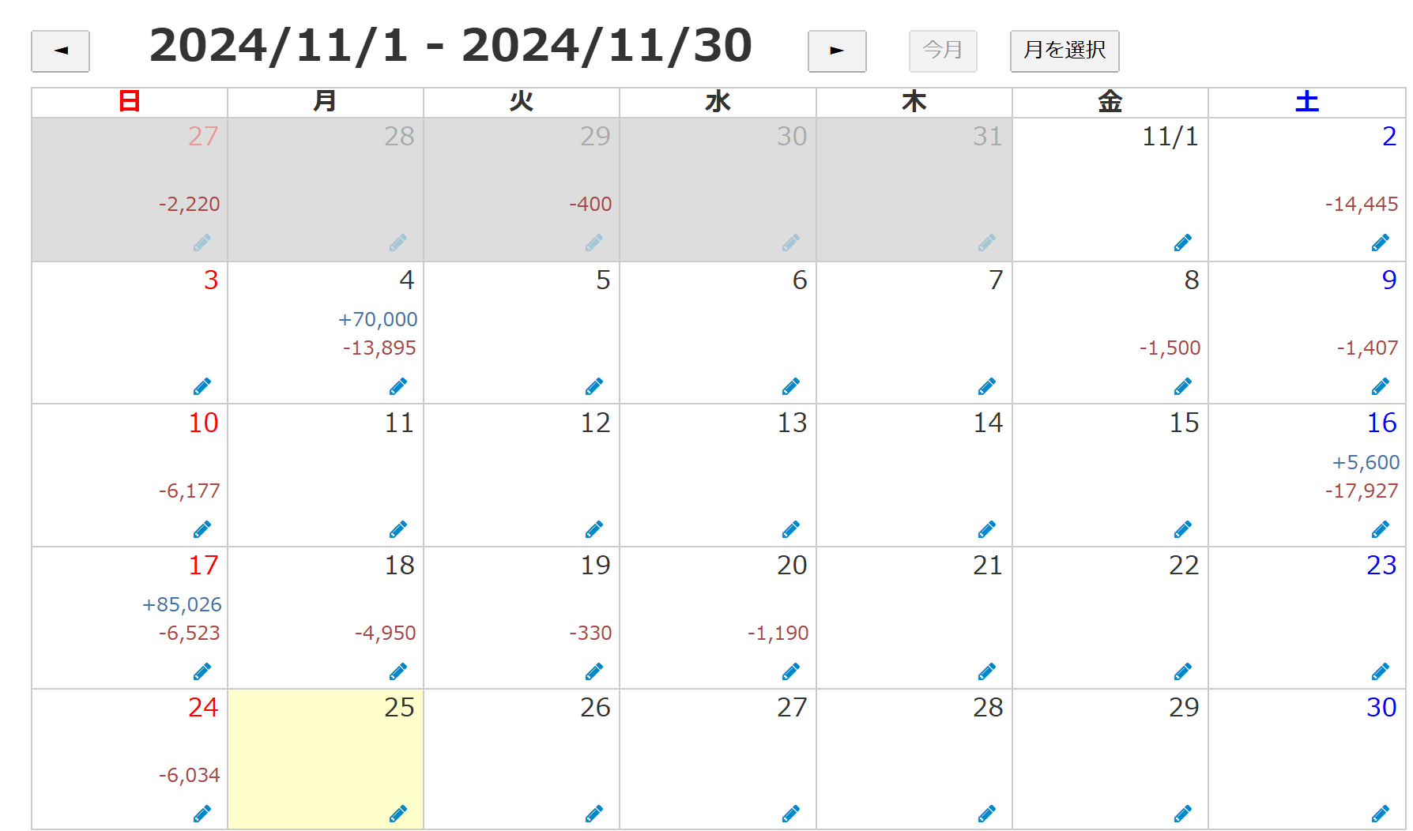

集計期間の指定
銀行やクレジットの連携（できれば）

